muestra
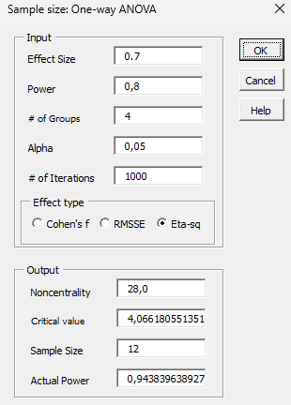
Los 3 operadore spresentan excelnte estandarizacion |  |  |  |  |  |  |  |  | Muestra
Gage R&R (with interaction)
 |  |  |  |  |  |  |  |  |  | efecto de error | 0.7
ANOVA |  |  |  | Alpha | 0.05 |  | Error |  |  | potencia | 80% | grupos
 | SS | df | MS | F | p-value | sig | p eta-sq |  |  | grupos 4 |  | Angulacion coronal(Tip)
Part | 2109.1115278 | 3 | 703.03717593 | 12825.67821 | 8.2902663649E-12 |  | 0.77115599082 | Hay difrencia significativa netrfe las partes |  | Confianza | 95% | Angulacion coronoradicular(Tip)
Operator | 0.031111111111 | 2 | 0.015555555556 | 0.28378378379 | 0.7625004469 |  | 4.9704656705E-05 | No hay diferncai entre operadores |  | n= | 12 | inclinacion coronal(Torque)
Operator*Part | 0.32888888888 | 6 | 0.054814814814 | 0.0052547534659 | 0.99999928961 | no | 0.00052519936727 | Hay diferncia en la distinvcion operdor parte |  |  |  | inclinacion coronoradicular(torque)
Repeatability | 625.88833333 | 60 | 10.431472222
Total | 2735.3598611 | 71 | 38.526195227 |  |  |  |  |  |  |  | 12 mediciones de cada una de las 4 q tomaron

VARIATION
 | Var | % | Std Dev | %
Tot Gage R&R | 10.431472222 | 21.1% | 3.2297789742 | 45.9%
- Repeatability | 10.431472222 | 21.1% | 3.2297789742 | 45.9% | los operadores presentan excelente repetibilidad (variacion inferior al 30%)
- Reproducibility | 0 | 0.0% | 0 | 0.0% | los operadores presentan excelente reproduciblidad (variacion 0%)
-- Operator | 0 | 0.0% | 0 | 0.0% | los operadores no presentan variacion entre ellos (variacion 0%)
-- Op*Part | 0 | 0.0% | 0 | 0.0% | los operadores no presentan variacion en su medicion cvon sus parte difernte (variacion 0%)
Part-to-Part | 39.054575617 | 78.9% | 6.2493660172 | 88.8% | se distinguen perfectamente las partes varcion 78%
Tot Variation | 49.48604784 | 100.0% | 7.034632033 | 100.0%

ANOVA R&R | 0.05
 | p-value | INTERPRETACION
Part | 8.2902663649E-12 | Hay difrencia significativa netrfe las partes
Operator | 0.7625004469 | No hay diferncai entre operadores
Operator*Part | 0.99999928961 | Hay diferncia en la distinvcion operdor parte

VARIATION
 | % | INTERPRETACION
Tot Gage R&R | 21.1%
- Repeatability | 21.1% | los operadores presentan excelente repetibilidad (variacion inferior al 30%)
- Reproducibility | 0.0% | los operadores presentan excelente reproduciblidad (variacion 0%)
-- Operator | 0.0% | los operadores no presentan variacion entre ellos (variacion 0%)
-- Op*Part | 0.0% | los operadores no presentan variacion en su medicion cvon sus parte difernte (variacion 0%)
Part-to-Part | 78.9% | se distinguen perfectamente las partes varcion 78%
Tot Variation | 100.0%

